Задание 1
Задание 1: Зарегистрироваться в Confluence. Создайте пространство для своего проекта в Confluence. Создайте раздел для требований и три подраздела для бизнес-требований, пользовательских требований и системных (детальных) требований. Приложите скриншот полученного дерева для раздела с требованиями, заменив приложенный пример.
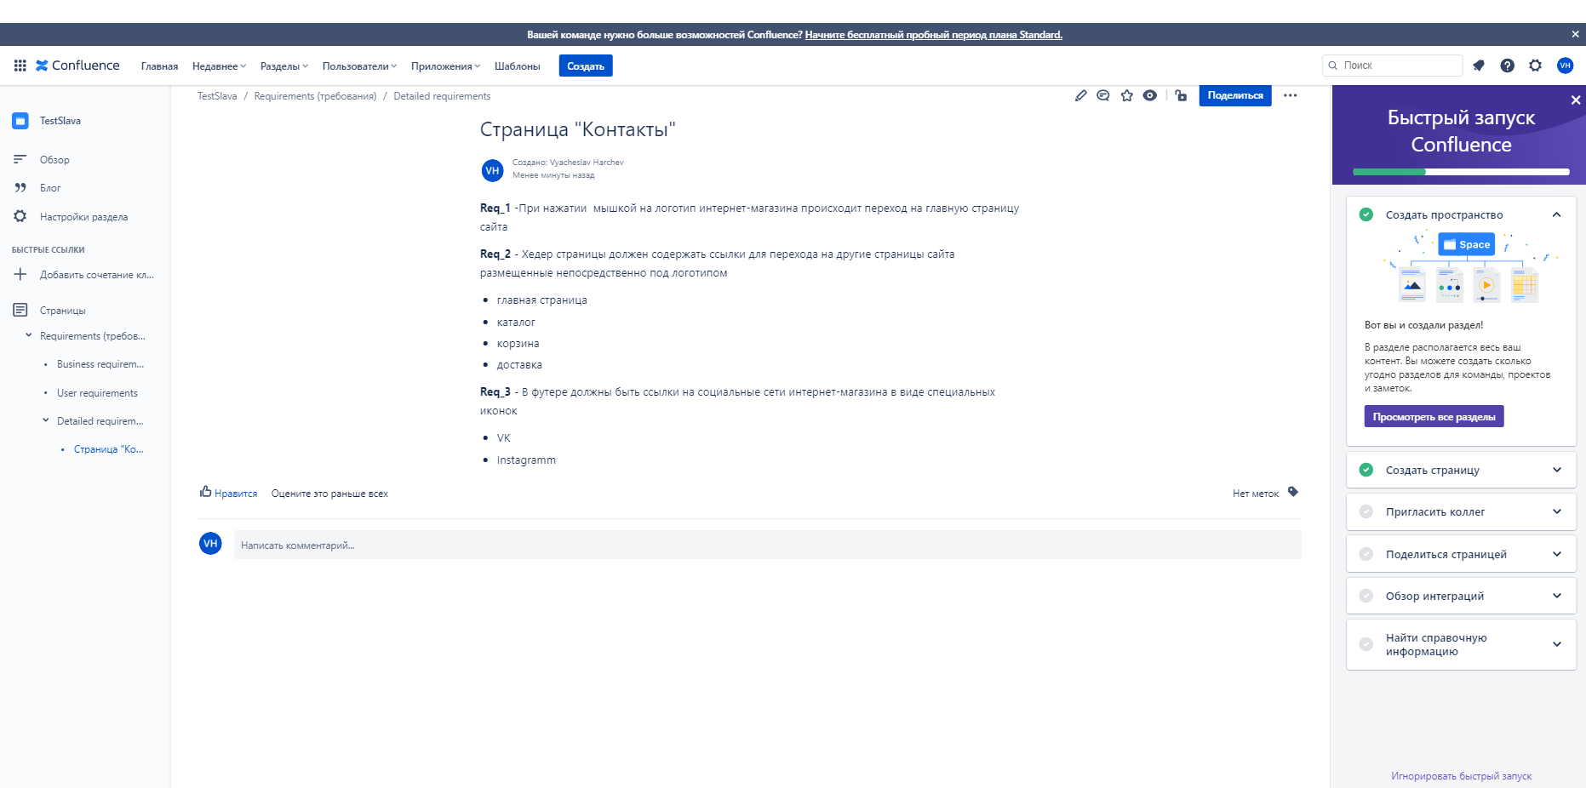
Место для скриншота

Задание 3
Задание 3 (необязательное): установить систему управления тест-кейсами TestLink. Ссылка на скачивание: https://bitnami.com/stack/testlink Приложите скриншот созданного проекта в TestLink Лучше устанавливать TestLink на виртуальную машину. Ссылка на пример установки на ВМ: https://www.youtube.com/watch?v=PilOxHmTx4I Вебинар про установку виртуальной машины: https://geekbrains.ru/events/604

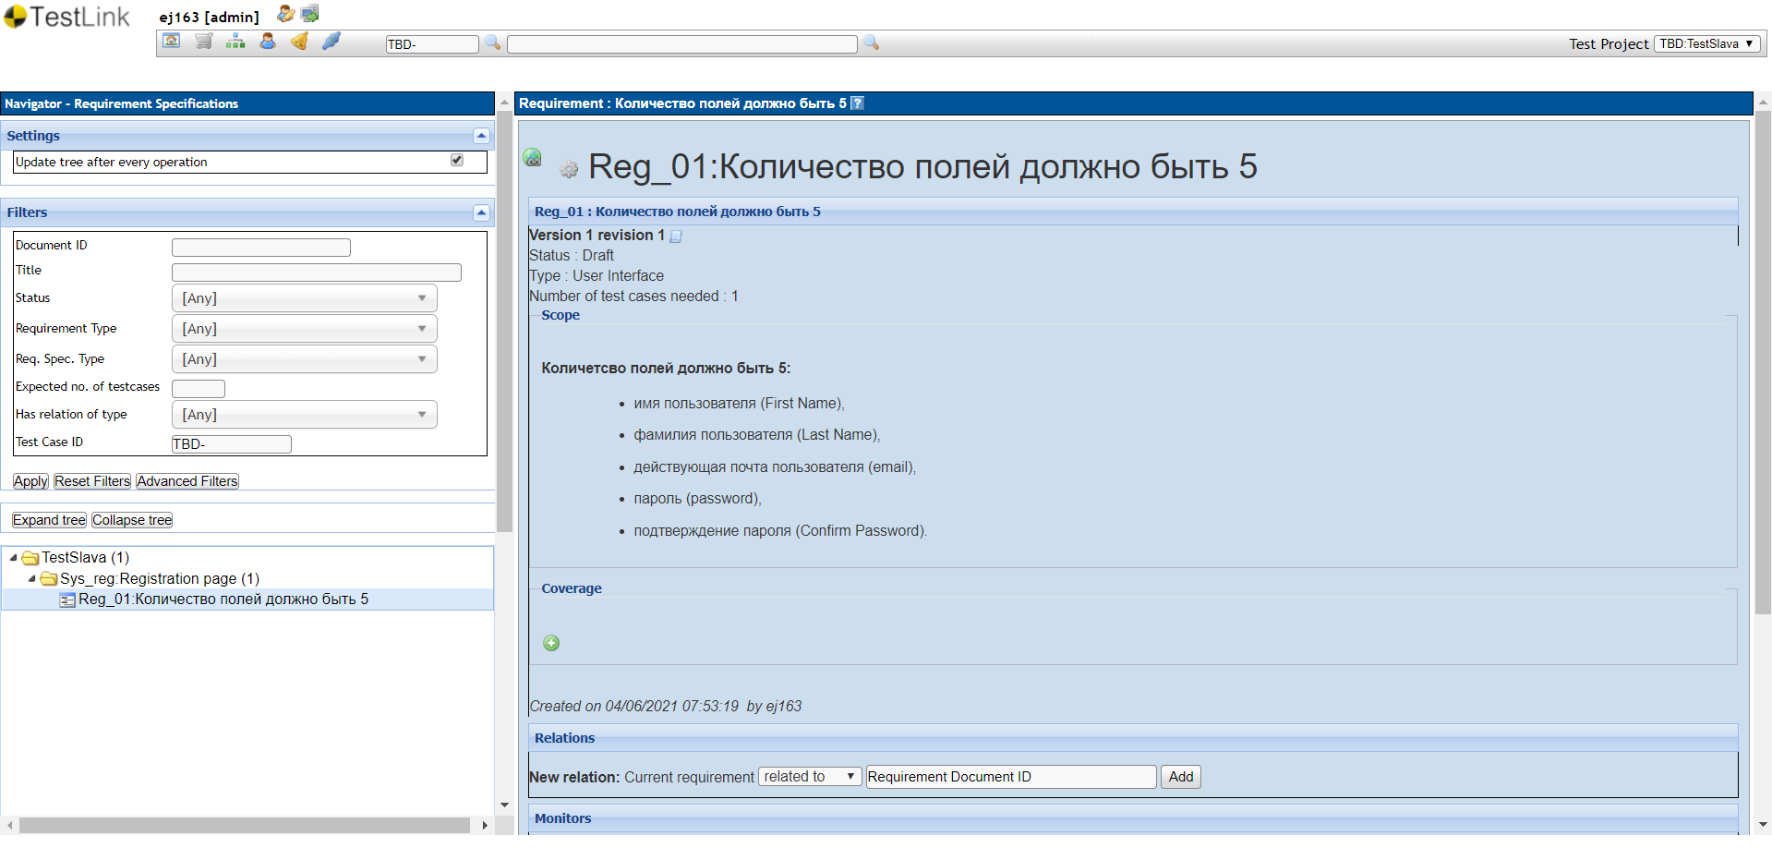 Место для скриншота

Задание 4
Задание 4 (необязательное): Приложите скриншоты выполнения следующих заданий
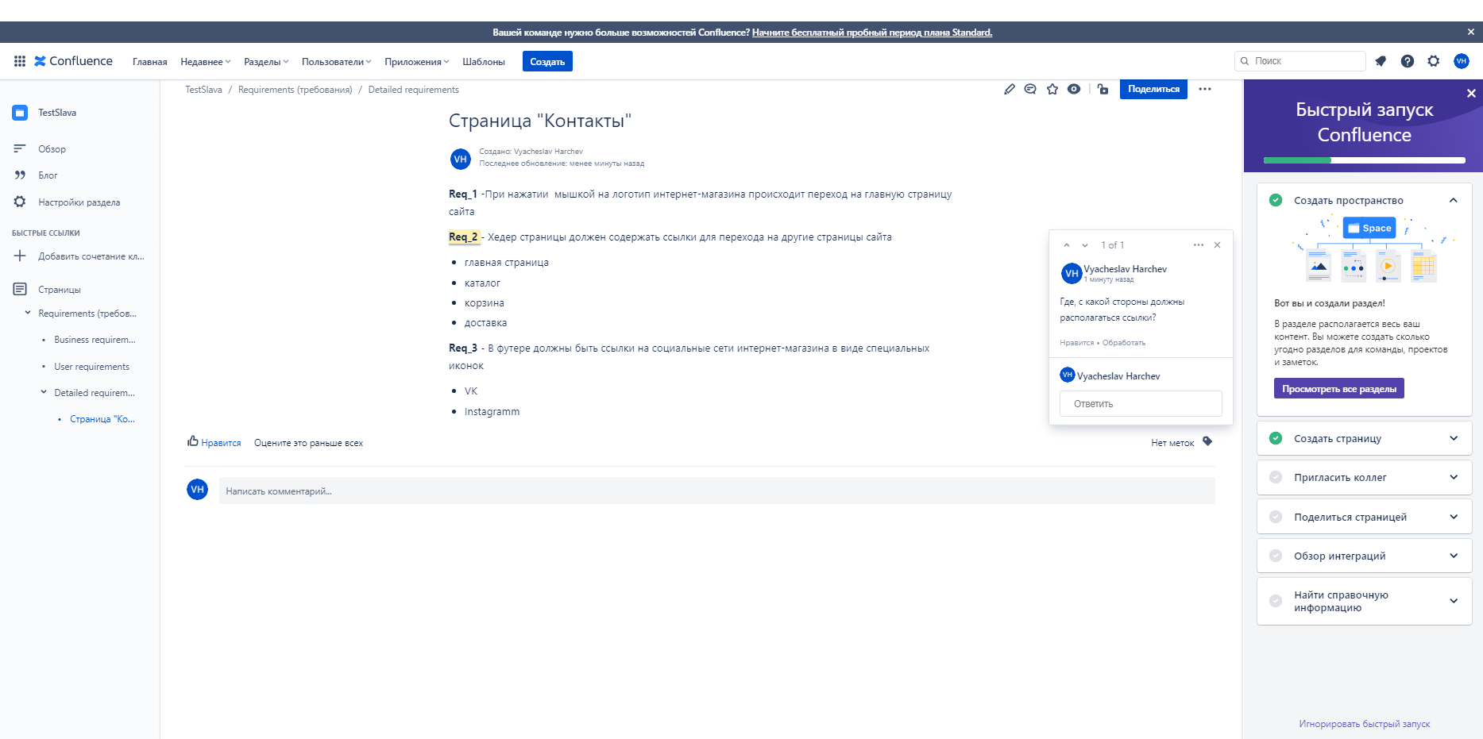
Конфлюенс - добавление комментариев к одному из требований

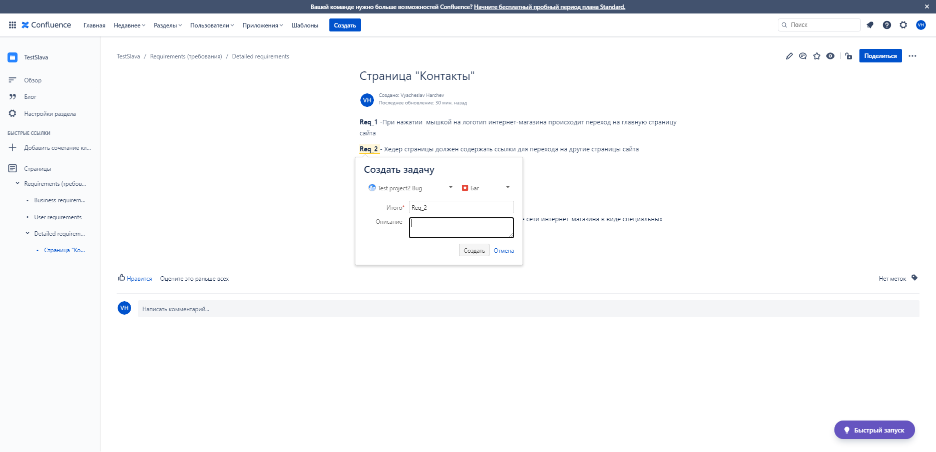 Конфлюенс - создание отчета о дефекте для созданного требования. Приложите скриншот диалогового окна создания дефекта в самом Конфлюенсе

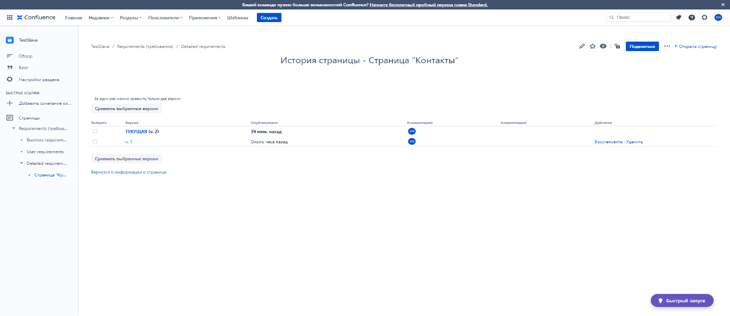 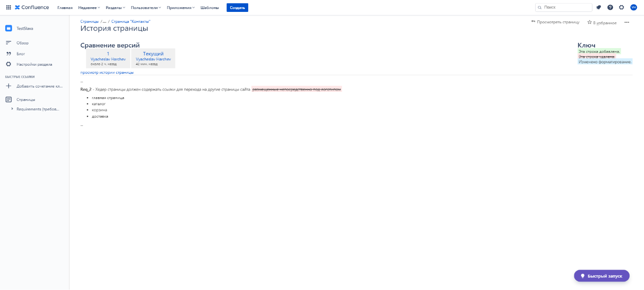 Конфлюенс - выбрать две версии документа (в "История страницы") и выбрать два документа для сравнения. Для этого предварительно необходимо внести серию изменений в один из документов с поочередным сохранением этих изменений.

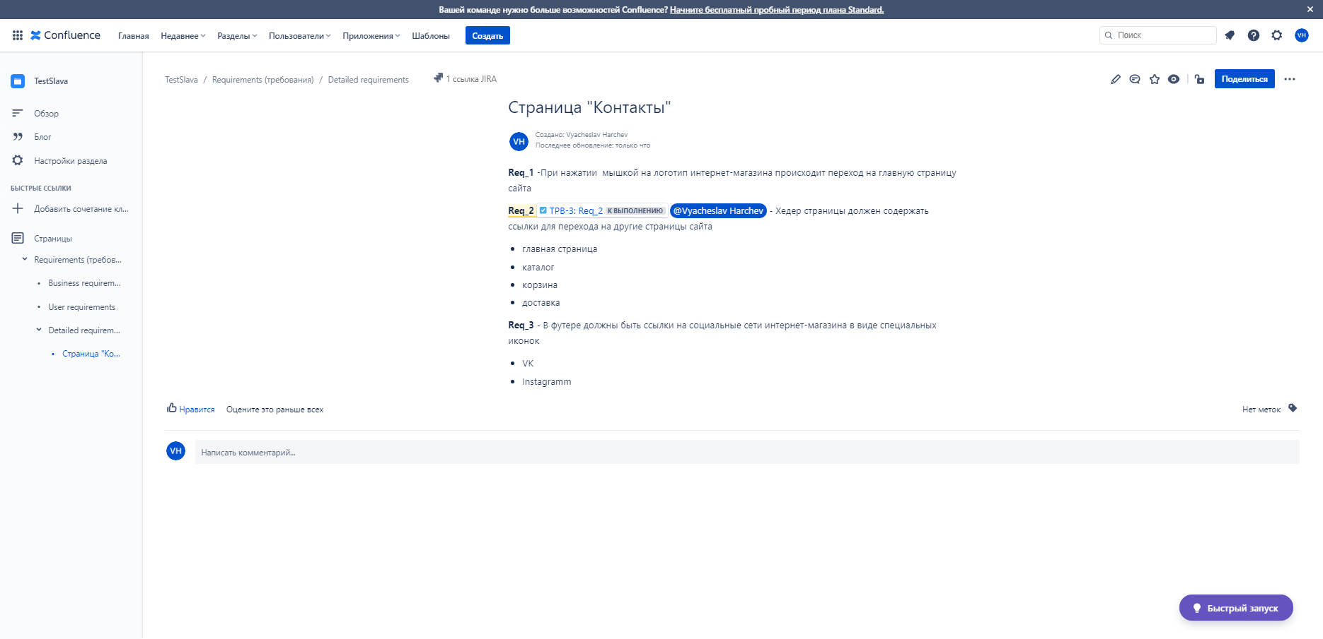 Конфлюенс - "тегнуть" одного из коллег в пространстве, оставив ему соответствующий комментарий к одному из пунктов требований Для этого предварительно необходимо добавить в пространство еще одного пользователя

Задание 5
Задание 5 (не обязательное): Протестируйте возможность экспорта требований из Конфлюенса в PDF формат, в которых есть кириллические и латинские символы. Приложите скриншот созданного вами баг-репорта в Jira, если найдете дефект

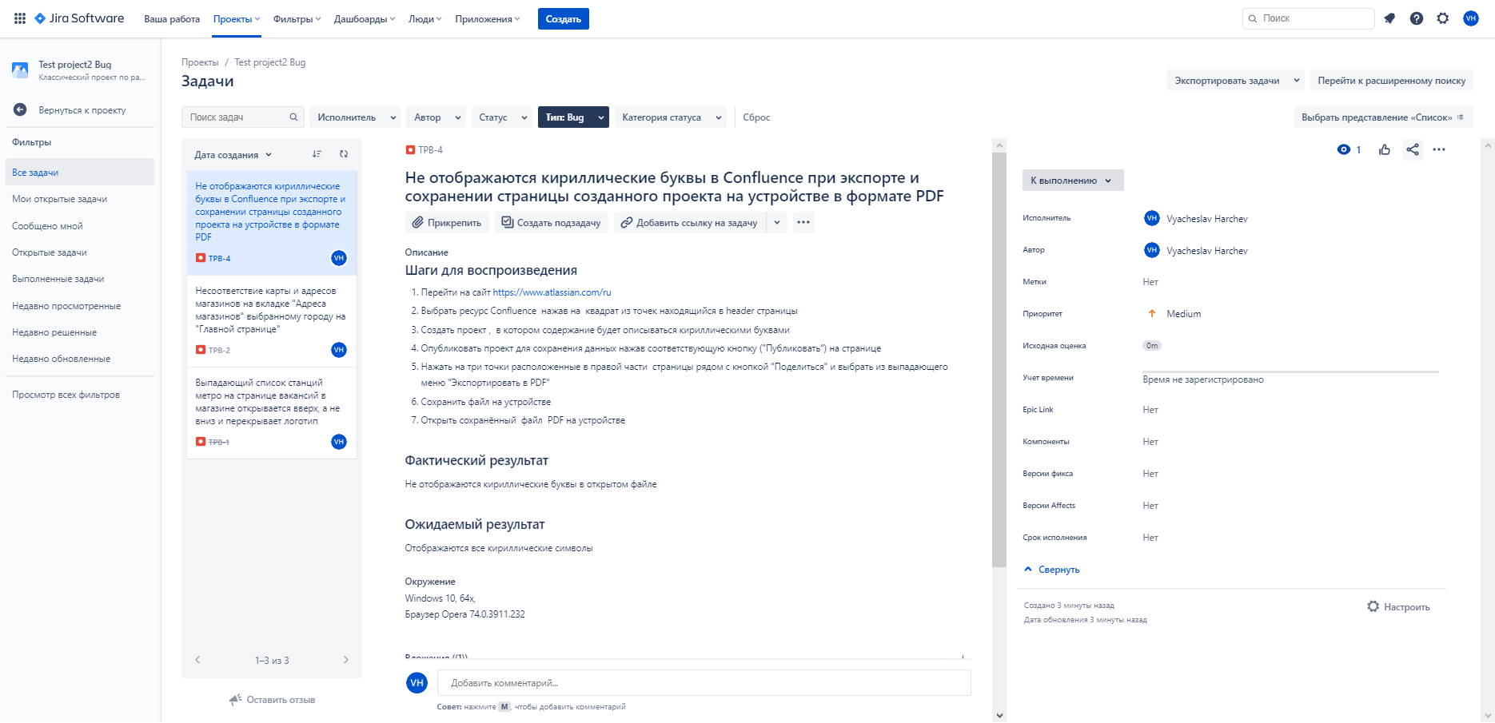 Скриншот дефекта из Jira

